关系图
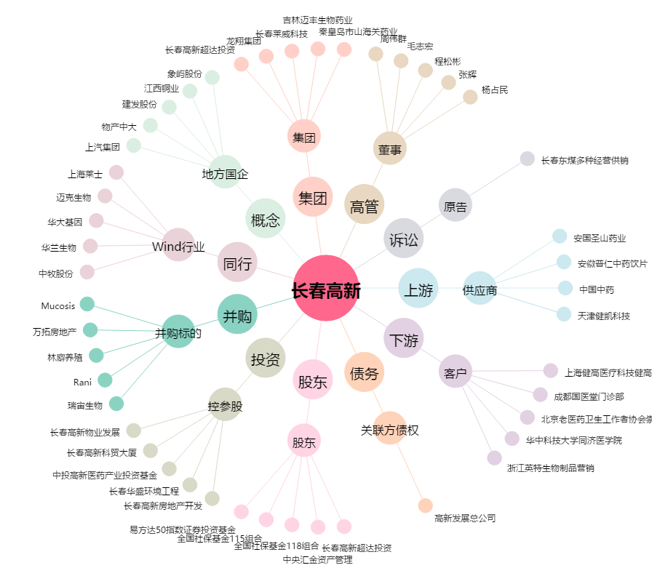
长春高新[000661.SZ] - 关系概览图

